상품제안서
웨이브 그린 3묶음용(유광)물티슈 10매 | 상품코드: S10888

 |  |  |  |  |  |  | 02-713-8555 | www.synergygift.co.kr
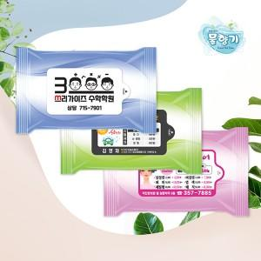

【상세/제작정보】 | *단가는 개당 가격입니다

【인쇄/포장옵션】 | 스티커 / 비규격미포장

【공급단가】 | 수량 | 1,000~ | 2,000~ | 3,000~ | 5,000~ | 10,000~
*VAT별도 | 단가 | 150원 | 150원 | 140원 | 130원 | 130원

【상품 URL】 | https://www.synergygift.co.kr:443/src/goods_detail.php?gdno=10707

